申込用紙記入方法
参加申込用紙記入要領
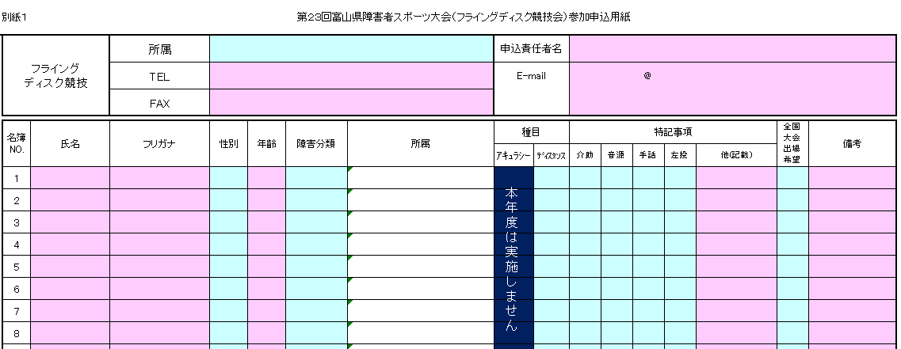

①
 |  |  |  |  | ※今大会のディスタンス競技会場エリアには、介助者のみの同行を許可しますので、介助者が必要な場合は、申込用紙の介助欄⑧に必ず〇印をつけてください。

⑤
④

②
③
④
⑤
⑥
⑦
⑧
⑨
⑩

 |  |  |  | は、直接入力してください。

 |  |  |  | は、プルダウンより選択して入力してください。
 |  |  | プルダウン内に必要な項目がない場合は、直接入力してください。

 | 選手１名につき、１行で記入してください。
 | ①所属 |  | プルダウンから選択してください。市町村、学校、施設（東部～西部）の順で並んでいます。 選択肢がない場合は、直接入力してください。
 | ②氏名、フリガナ |  | 姓と名の間を全角１字分空けて入力してください。
 | ③性別 |  | プルダウンから選択してください。
 | ④年齢 |  | 令和５年４月１日現在の年齢を入力してください。
 | ⑤障害分類 |  | 主な障害の種類をプルダウンから選択してください。今回はオープン参加はありません。
 | ⑥所属 |  | 氏名を記入すると①で記入した「所属名」が自動で入ります。 変更の必要があるときは、プルダウンから選択（入力）してください。
 | ⑦種目 |  | ディスタンスの「立位、座位」をプルダウンから選択してください。今回はアキュラシー競技は実施しません。
 | ⑧特記事項 |  | 下の表を参考に希望するものをプルダウンから「○」で選択してください。 選択肢にない場合は「他（記載）」欄に直接入力してください。データで処理しますので、画面上で見えにくくても構いません。
 | ⑨全国大会出場希望 |  | 富山県代表として選考された場合で、全国大会に出場可能な方は、プルダウンから「○」で選択してください。
 | ⑩備考 |  | 事務局に特にお知らせしたいことがありましたら入力してください。
 | 別紙２総括表は別紙１申込用紙の記載を基に自動で集計します。

 | ■特記事項欄
 | 介助 | 特段の理由により競技場内に同伴する介助者の入場を希望
 | 音源 | 音源の援助を希望（視覚障害者）
 | 手話 | 手話通訳を希望（聴覚障害者）
 | 左投
 | 他(記載) | 上記以外の支援等を希望（入力）

申込用紙
別紙１
 | フライング ディスク競技 |  | 所属 |  |  |  |  | 申込責任者名
 |  |  | TEL |  |  |  |  | E-mail |  | @
 |  |  | FAX

本年度は実施しません
 | 名簿 NO. | 氏名 | フリガナ | 性別 | 年齢 | 障害分類 | 所属 | 種目 |  | 特記事項 |  |  |  |  | 全国 大会 出場 希望 | 備考
 |  |  |  |  |  |  |  | ｱｷｭﾗｼｰ | ﾃﾞｨｽﾀﾝｽ | 介助 | 音源 | 手話 | 左投 | 他(記載)
 | 1
 | 2
 | 3
 | 4
 | 5
 | 6
 | 7
 | 8
 | 9
 | 10
 | 11
 | 12
 | 13
 | 14
 | 15
 | 16
 | 17
 | 18
 | 19
 | 20
 | 21
 | 22
 | 23
 | 24
 | 25
 | 26
 | 27
 | 28
 | 29
 | 30
 | 31
 | 32
 | 33
 | 34
 | 35
 | 36
 | 37
 | 38
 | 39
 | 40
 | 41
 | 42
 | 43
 | 44
 | 45
 | 46
 | 47
 | 48
 | 49
 | 50

